Sheet1
VDC阀项目设备及工装采购明细表-2022.03.02.01

序号 | 零部件名称 | 品牌型号/图号 | 单位 | 数量 | 技术要求 | 临采推荐供应商 | 单价（供参考） | 备注 | 补充说明 | 预算编码
1 | 精密手动压力机 | 申康长友/J03-0.3AH | 台 | 2 | 加高 | https://item.taobao.com/item.htm?spm=a230r.1.14.24.7e37669c3wQFHM&id=654215348412&ns=1&abbucket=1#detail | ¥450.00 |  |  | 项目：ZY2124 | 900
2 | 卡簧钳 | 世达（SATA）/72022 | 个 | 2 | 7寸，轴用，曲口 | https://item.jd.com/100021615680.html#crumb-wrap | ¥50.00 | 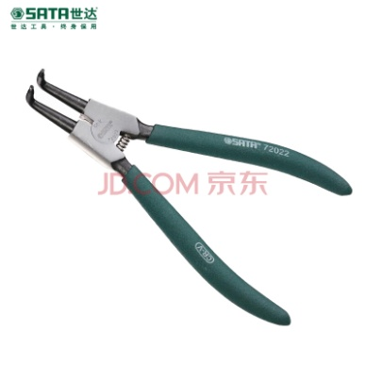 |  |  | 100
3 | VDC阀压活塞工装-底板 | GZ13.01_V2 | 件 | 1 | 硬铝合金-本色铝氧化 | —— | ¥200.00 |  | 机加件,0.158kg | 项目：ZY2124 固资编号：TAF0100176 | 200
4 | VDC阀压活塞工装-定位块 | GZ13.02_V2 | 件 | 1 | 硬铝合金-本色铝氧化 | —— | ¥150.00 |  | 机加件,0.013kg |  | 150
5 | VDC阀压活塞工装-压装头 | GZ13.03_V2 | 件 | 1 | 45 | —— | ¥200.00 |  | 机加件,0.078kg |  | 200
6 | VDC阀压活塞工装-堵圈 | GZ13.04_V1 | 件 | 1 | 高精度树脂 | —— | ¥50.00 |  | 3D打印件0.002kg |  | 50
申请人：姚明阳
要求到货日期：2022.03.15前 |  |  |  |  |  |  |  |  |  |  | 1600

